medaljer
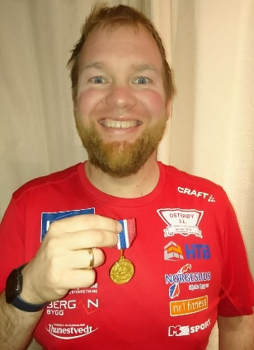
Medaljeoversikt meisterskap 2022
pr. | 9.10.

valør | res | n | n | f. | øvelse | stad | dato | klasse | mesterskap

sølv | 17.57 | Arne | Mjelde | 1942 | 100m | Tromsø | 220819 | mv80-84 | NM veteran
sølv | 35.71 | Arne | Mjelde | 1942 | 200m | Tromsø | 220820 | mv80-84 | NM veteran
sølv | 3,27,77 | Arne | Mjelde | 1942 | 800m | Tromsø | 220820 | mv80-84 | NM veteran
gull | 1,24,47 | Arne | Mjelde | 1942 | 400m | Tromsø | 220821 | mv80-84 | NM veteran
sølv | 11.85 | Joe Aphisit | Tepnuan | 2000 | 100m | Fana st | 220925 | m-sen | KM Hordaland
gull | 22.62 | Kristoffer | Reigstad | 1980 | sl7,26 | Kristiansand | 220325 | mv40-44 | nm vinterkast
sølv | 6.73 | Magnus | Reigstad | 2002 | lengde | Trondheim st | 220812 | g18/19 | UM
sølv | 6.87 | Magnus | Reigstad | 2002 | lengde | Bærum | 220816 | u-20 | NM junior
gull | 19.87 | Randi | Kleppe | 1949 | 100m | Os/Kuventre | 221002 | kv70-74 | KM vet Hordaland
gull | 4.79 | Randi | Kleppe | 1949 | kule 3 kg | Os/Kuventre | 221002 | kv70-74 | KM vet Hordaland
gull | 4.60 | Randi | Kleppe | 1949 | tresteg | Os/Kuventre | 221002 | kv70-74 | KM vet Hordaland
bronse | 1,56,84 | Vegard H | Trefall | 2006 | 800m | Trondheim st | 220813 | g-16 | UM
bronse | 12.34 | Dagfinn | Gjerstad | 2006 | 4km | Bergen | 221009 | g-16 | NM terreng l løype

Kristoffer med årets første medalje. Litt forsiktig start, men satsar på større lengder i løpet av sesongen.
Aldersrekorden i MV40-44 har Mats Eirik Elvik med 22,80 (den står nok for fall i følgje Kristoffer)

